画像60M
コメント
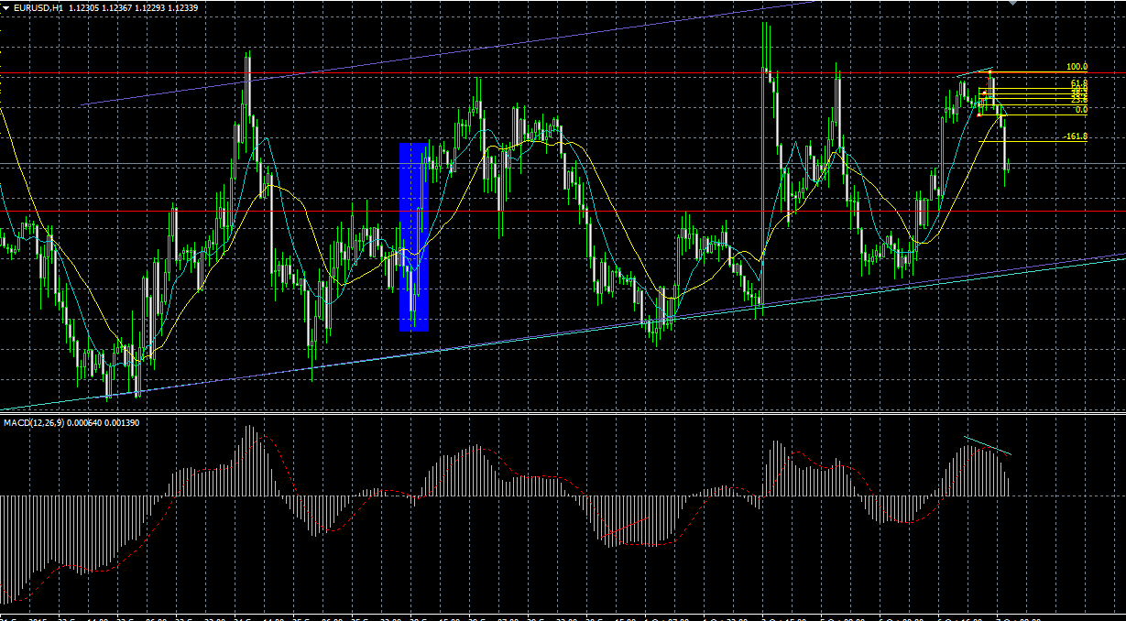
 | 1 | 1
1

240分のレジスタンス

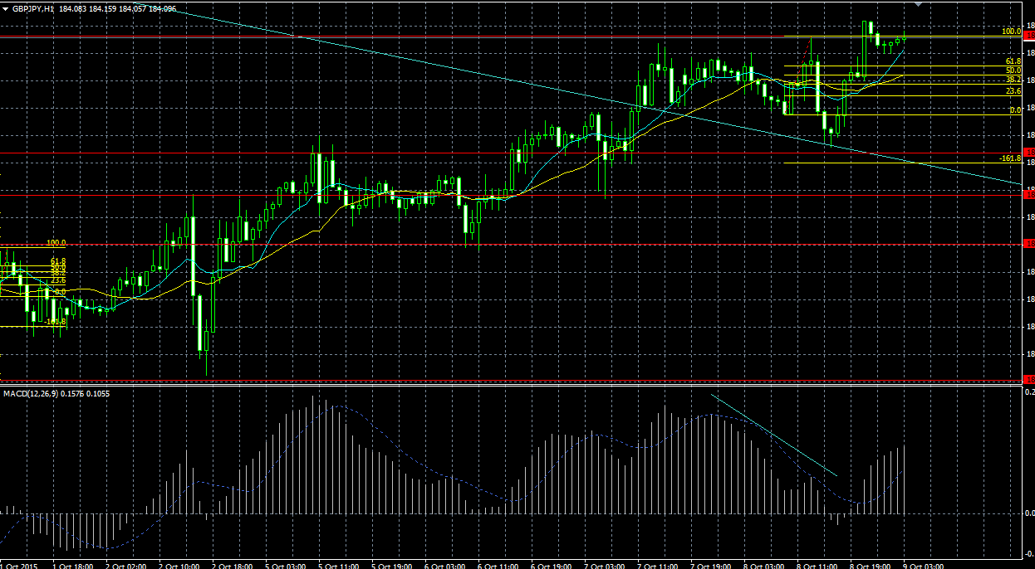
2

ここでラインにあたったので
建値に移すべき？

余裕があればこっからエントリーでもよかった？
中指ではないけど。。。

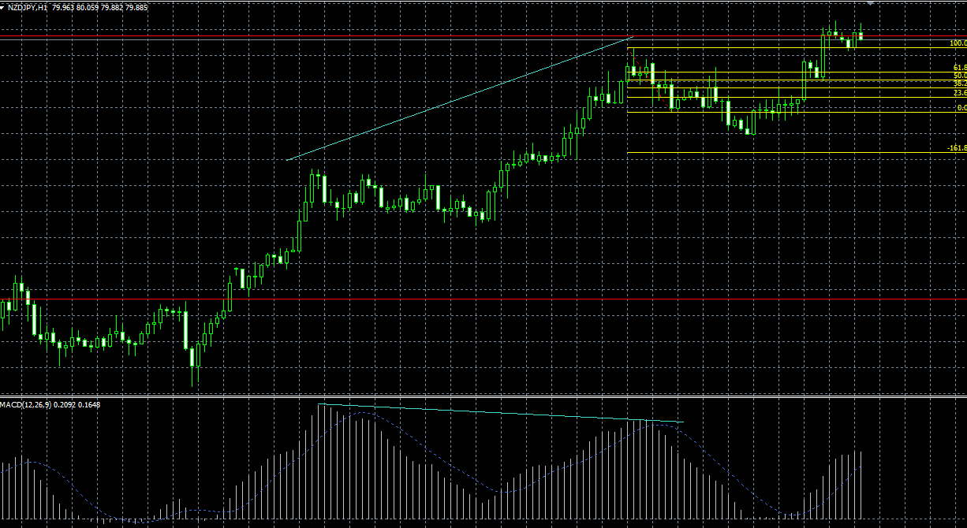
3

FIBはこっちかな？
いずれにしても損切

かなり大きなトレンドなので、ここをトレンドの起点とみると、
ダイバージェンスではないという判断にもなる

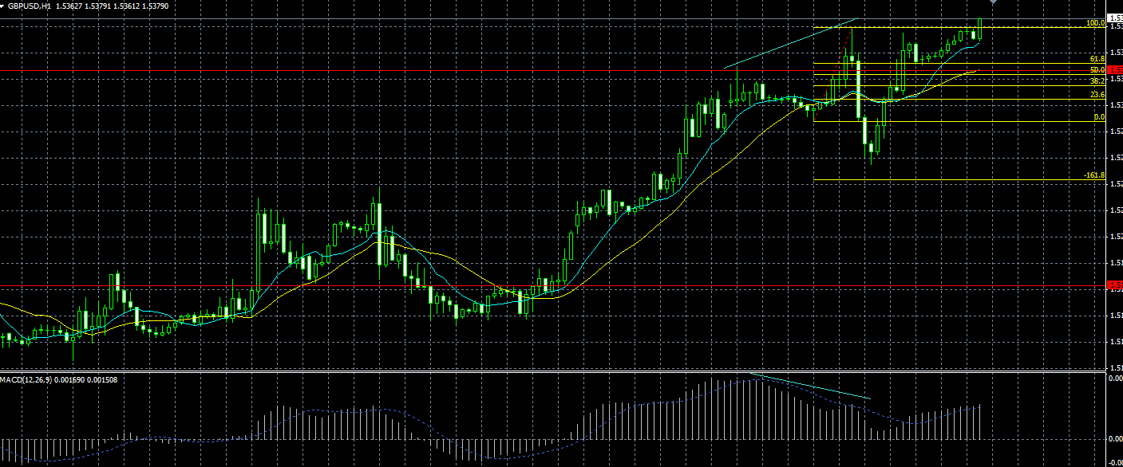
4

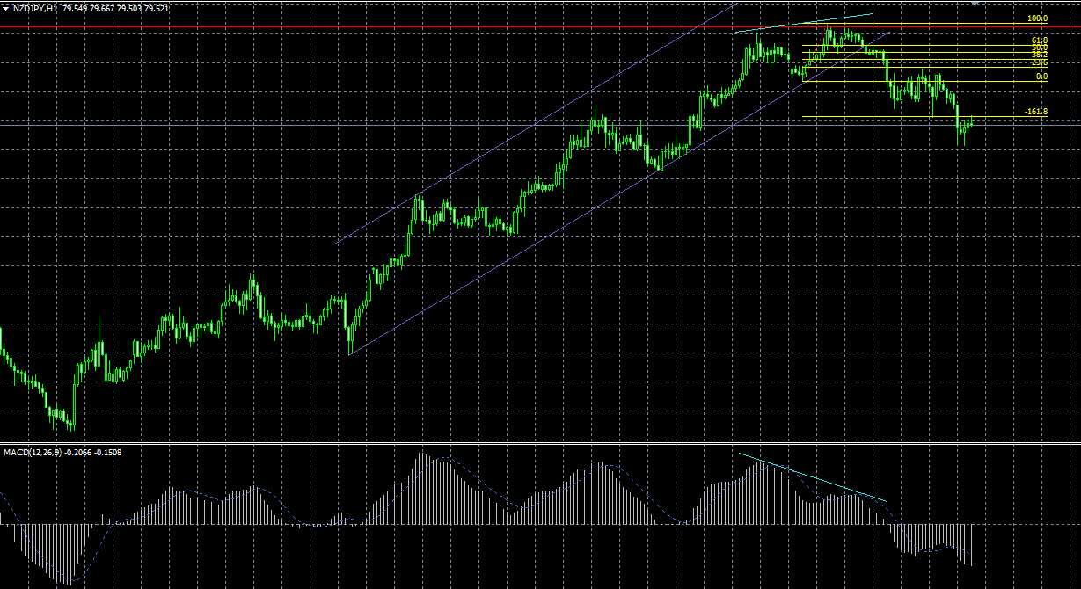
5

本当はこっちにFIBを引きたかったけど
祝日のため引けず。

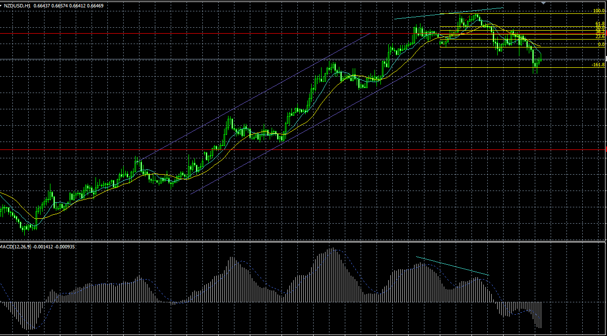
6

本当はこっちにFIBを引きたかったけど
祝日のため引けず。

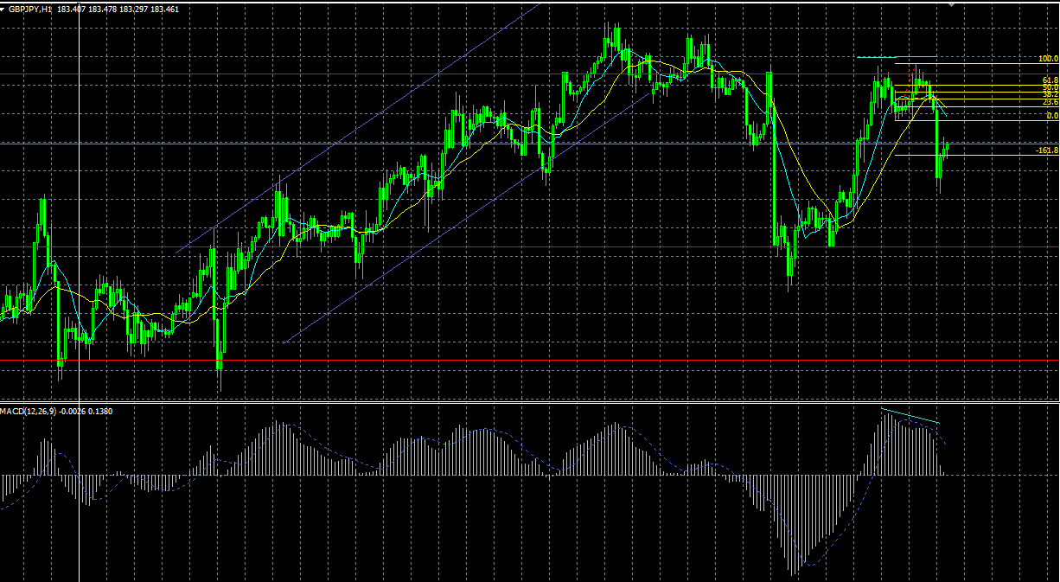
7

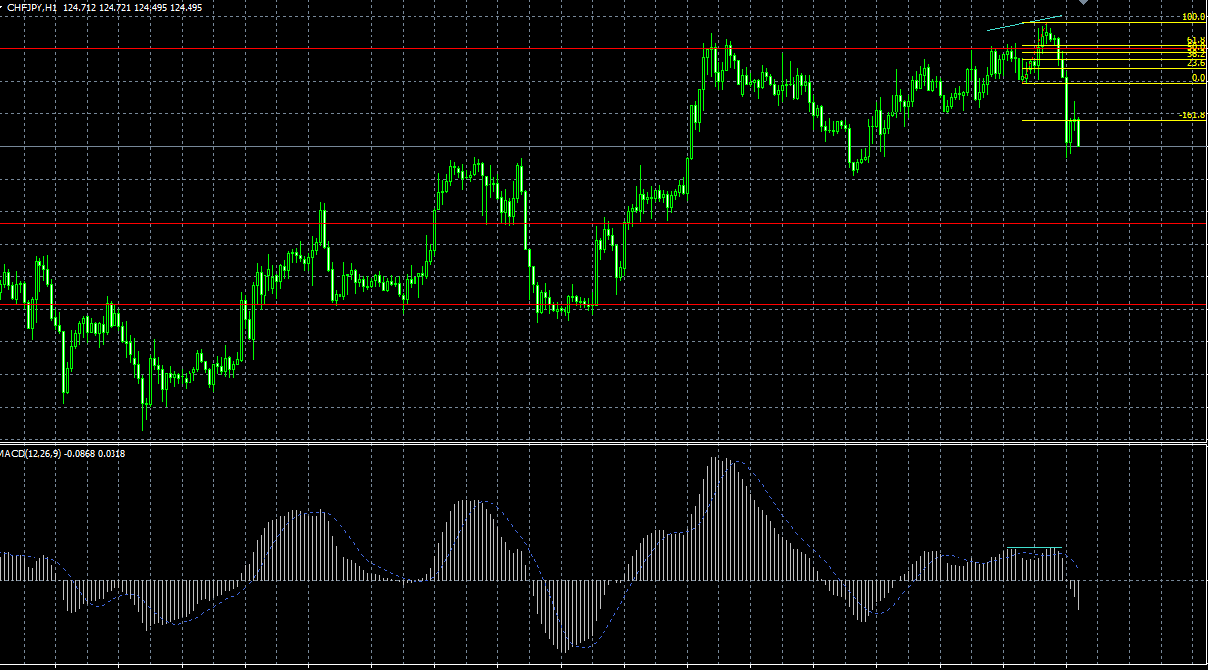
8

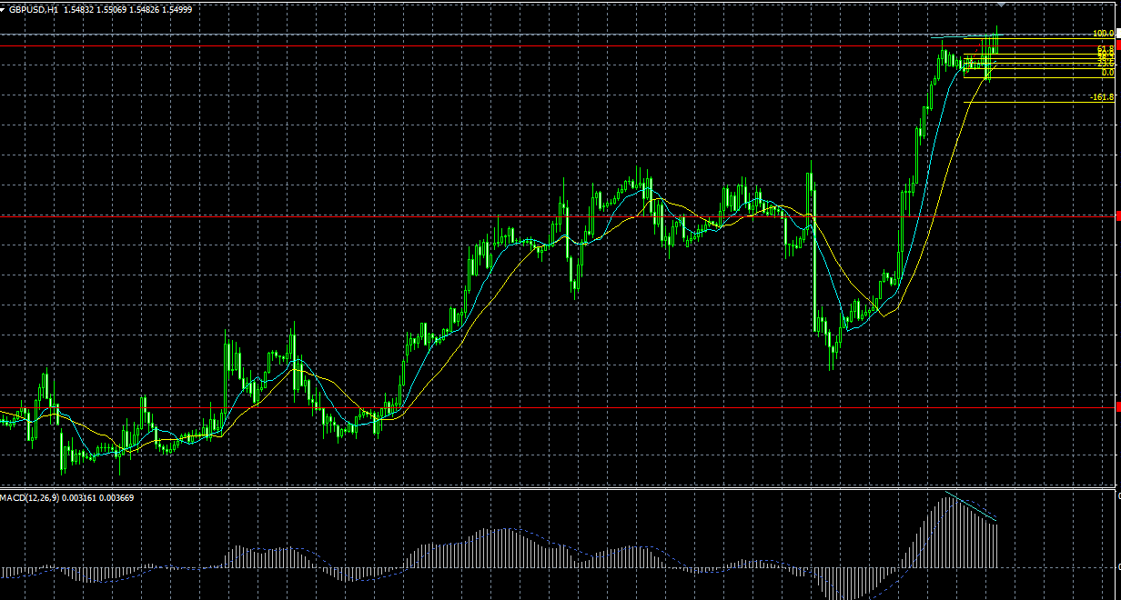
9

ちょっと早いか？という気もするが、
急上昇後のダイバーという得意のパターンのためエントリー
もう少し高値が切りあがってからの方がよかったかも

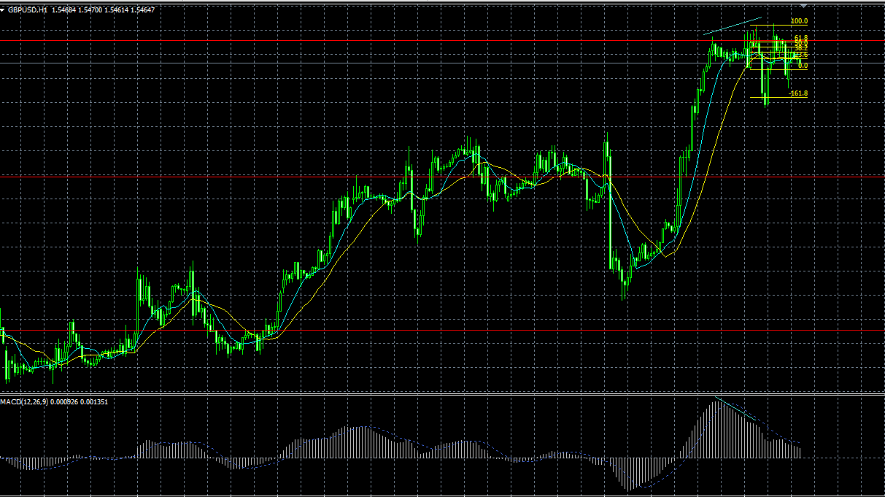
10

9損切後、再エントリー
9を回避できればよかったが・・・

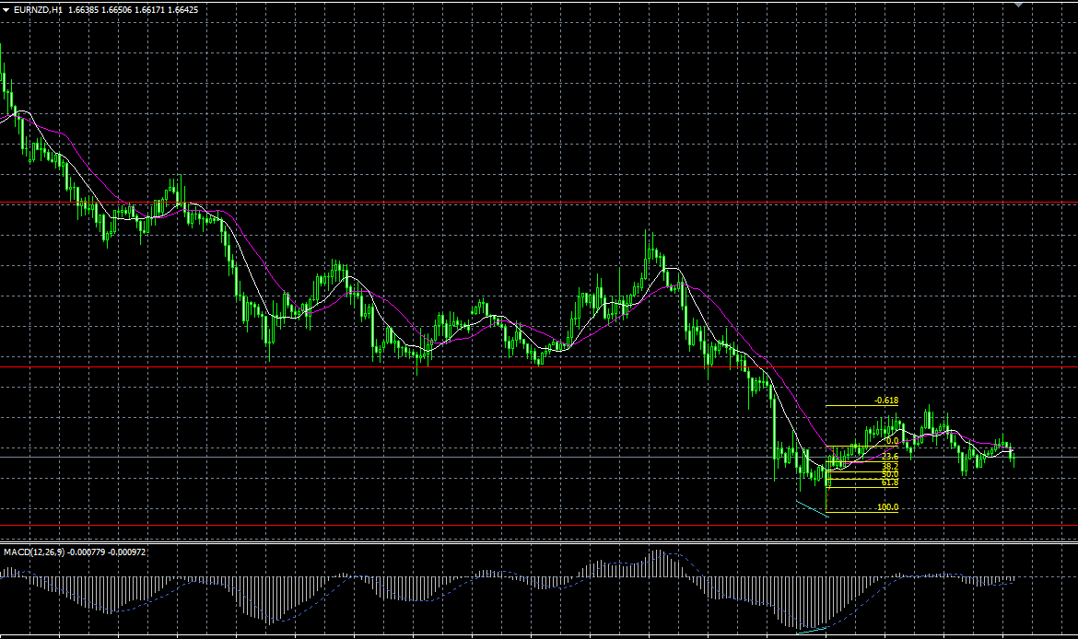
11

ぎりぎり利確

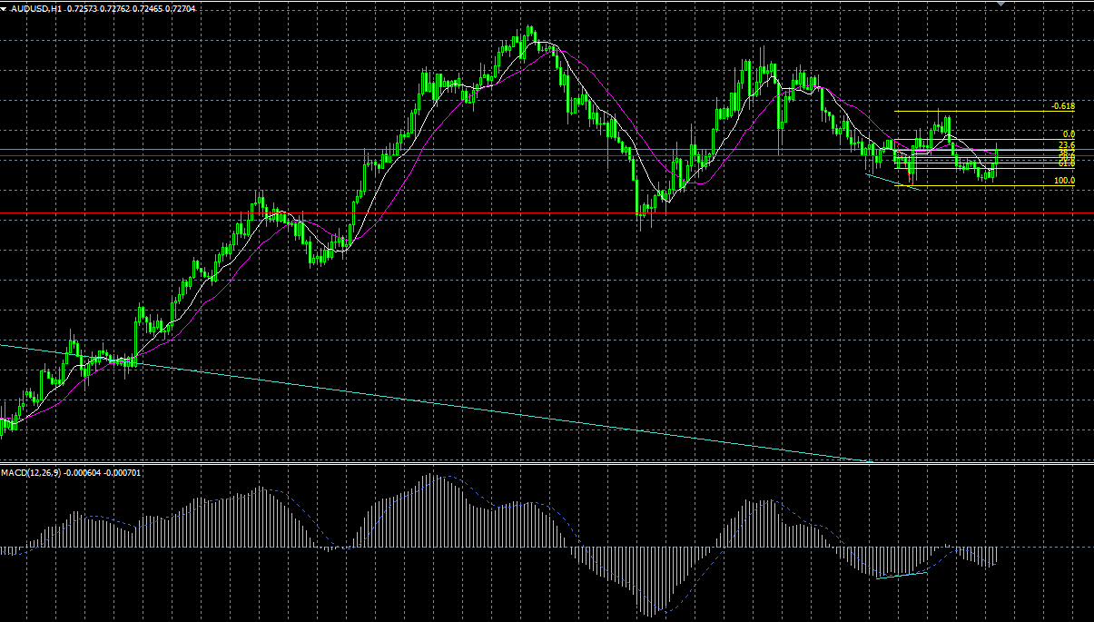
12

サポートラインを少し割っていたので、はじめはエントリーを見送っていたが、髭の長いPBが出ていたのであとから入り直した→ぎりぎり利確・・・

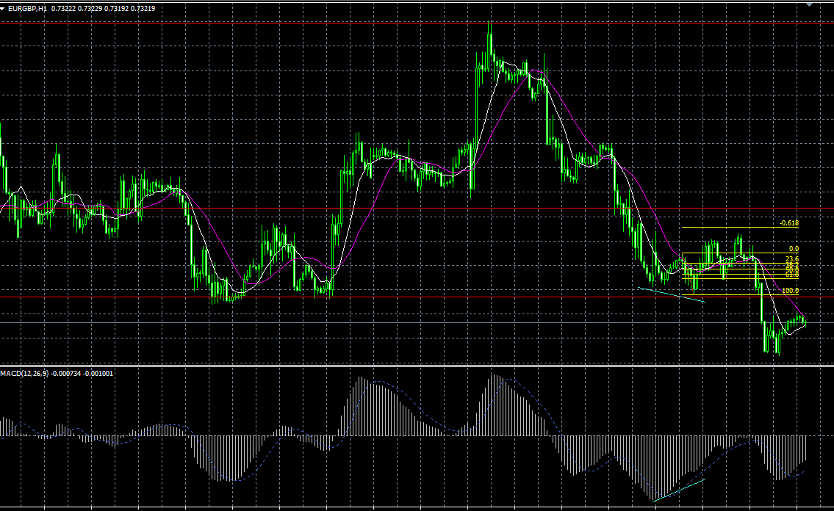
1
きれいなエントリーだと思ったが、結果損切。1
ある程度利が乗ったところで、建値に移動すべきか？
→検証の必要あり

画像60M (エントリーしていないもの)
コメント
1 | 1
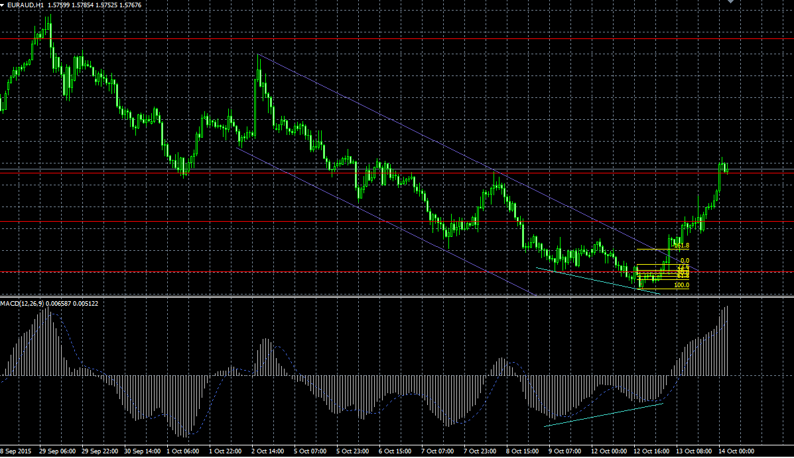

祝日の間にチャンスがあった
あとから入れないこともなかったが
チャネルの上限にあたっていたので見送り

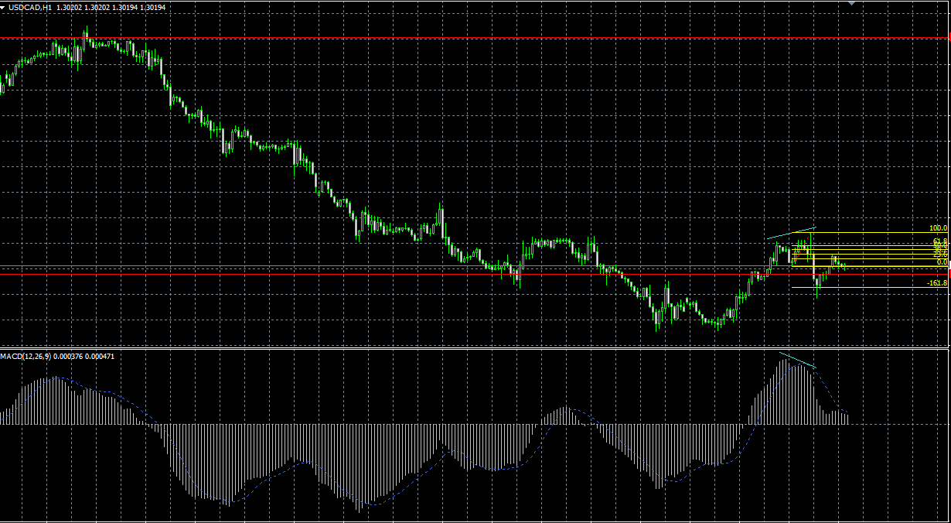

帰宅時間前後で取り損ね！
帰ってからチェックすれば十分取れた！

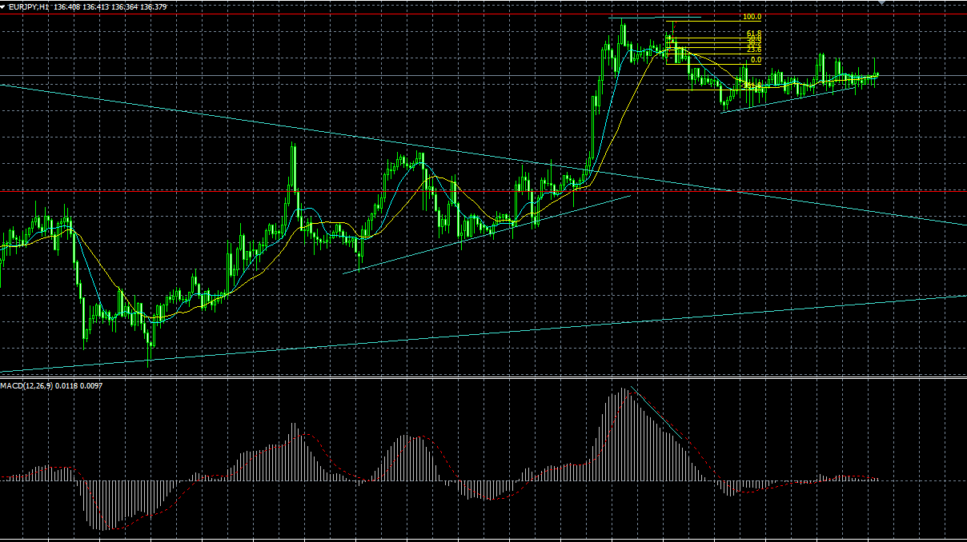

祝日の取り損ね
18時くらいのチェックでとれた

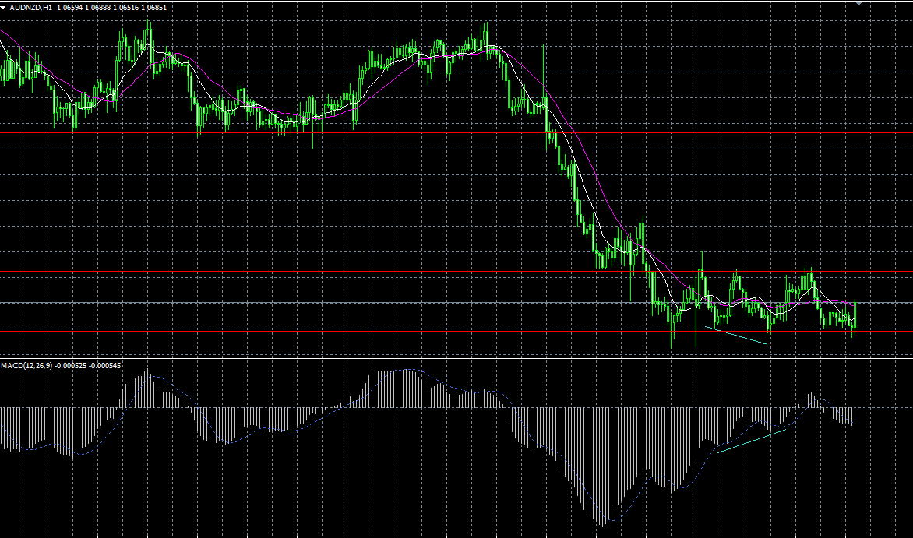

局所的にみるとエントリーできるが、レンジになりそうだったことと、
2つ前から安値は切りあがっていることから見送った

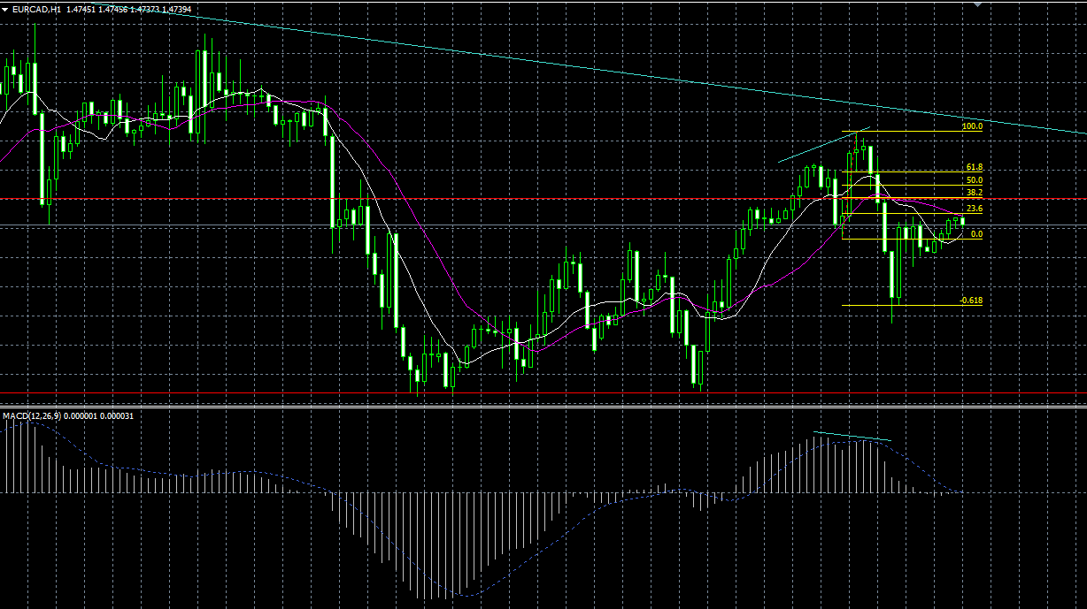
戻りが38.2に近かったので悩んだ末にエントリーしなかったが日足の分析から見るといいポイントだったかも
 |  | 日足トレンドライン
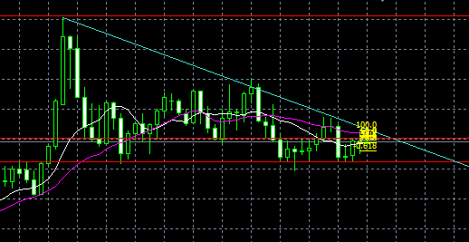

ここ起点からのこの戻し

